兑换功能
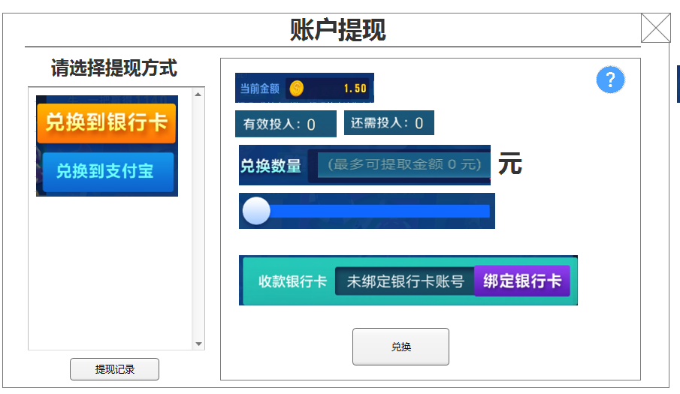
一、 | 账户提现界面

有效投入需要改为：有效投注值
还需投入需要改为：还需投注

1 | 美术字标题
 | 账户提现四个字

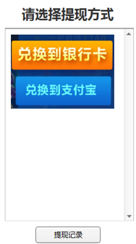
2 | 提现方式
 |  | 1）美术字：请选择提现方式
 |  | 2）滚动框：暂时只有两个选项，兑换到银行卡和兑换到支付宝
 |  | 3）提现记录按钮：点击后出现提现明细界面
 |  | 明细界面再次点击出现详细订单界面，这个界面内容不变，但1、显示方式最好是能在一个界面内完成，2、需要和充值明细界面做统一
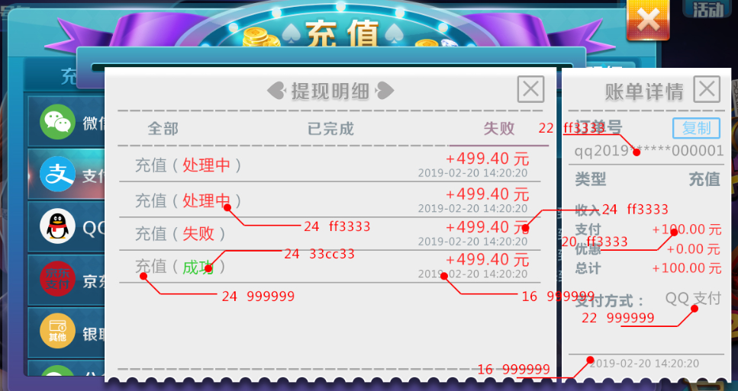

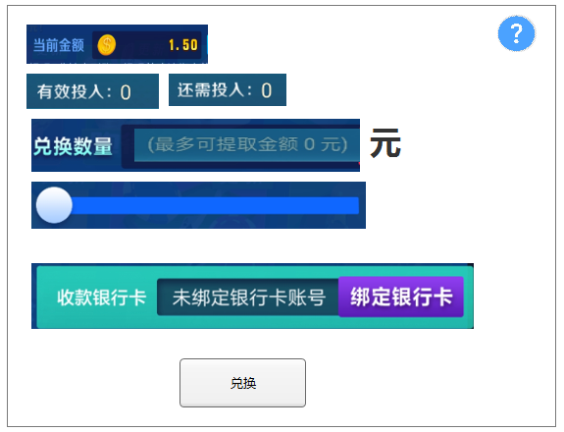
3 | 提现区
 |  |  | 1）当前余额：显示当前的余额
 |  |  | 2）有效投入和还需投入：读取服务器发下来的值 （有效投入需要改为：有效投注值，还需投入需要改为：还需投注）
 |  |  | 3）兑换数量：输入框，未输入时显示最多提款XXX元
 |  |  | 4）滑动条：值范围为从0到当前余额
 |  |  | 5）银行卡提款时显示收款银行卡：显示卡号或者显示未绑定银行卡，点击绑定银行卡按钮则跳入个人中心绑定的界面

 |  |  | 6）支付宝提款时显示收款支付宝：显示支付宝号或者显示未绑定支付宝，点击绑定支付宝按钮则跳入个人中心绑定的界面

 |  |  | 7）兑换按钮：通用效果即可

